レシピ投稿
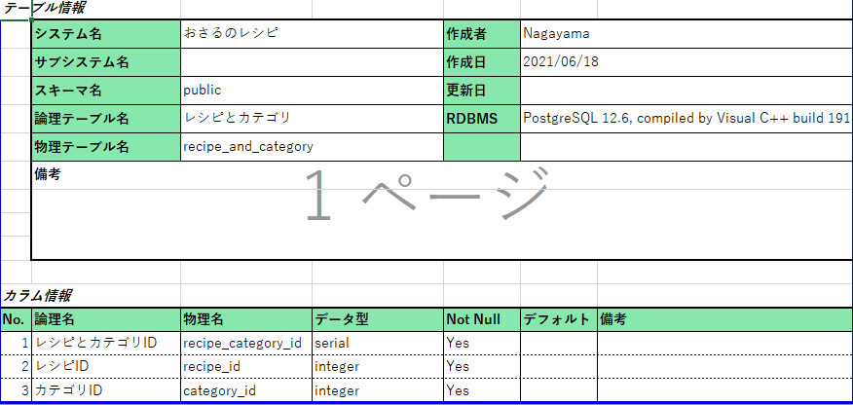
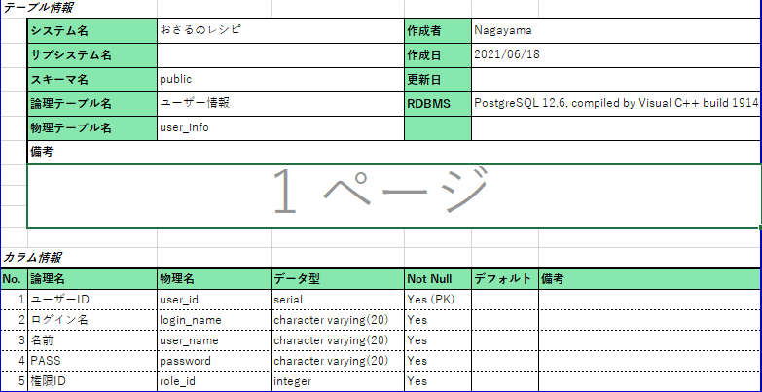
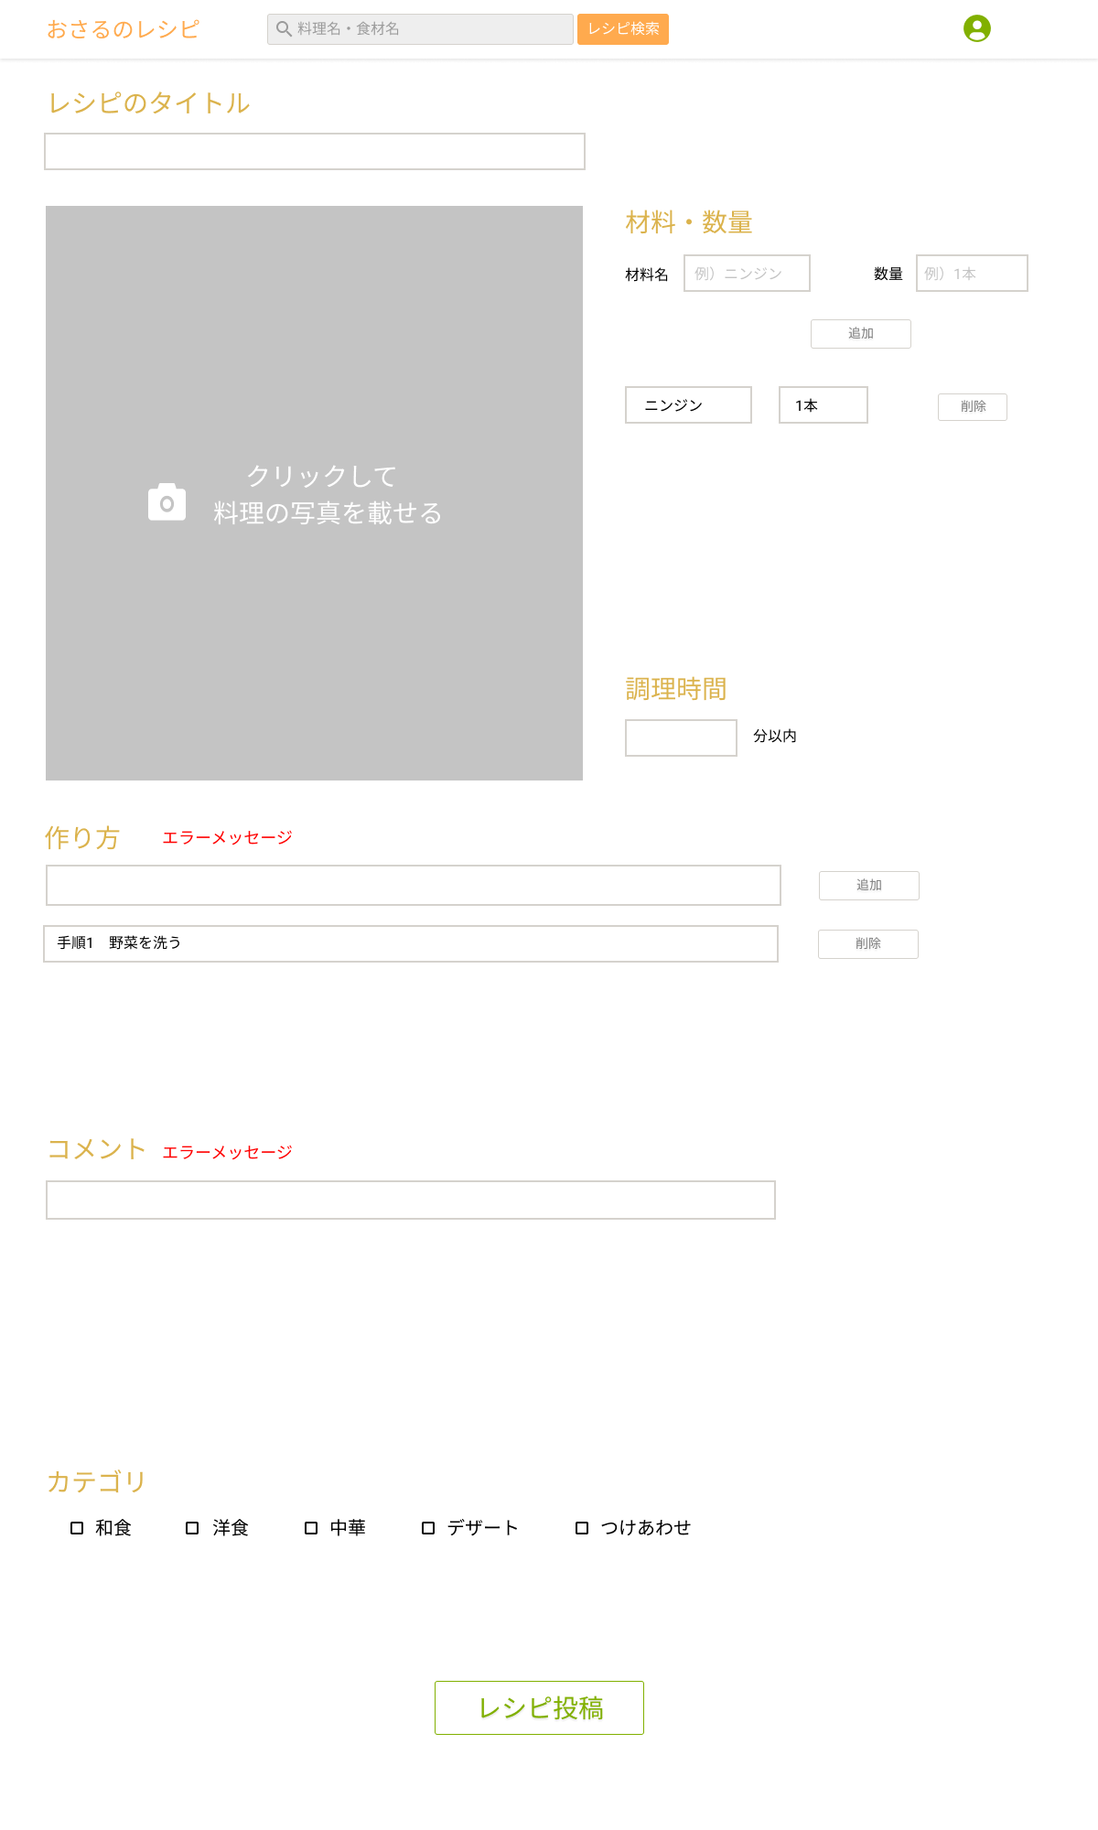
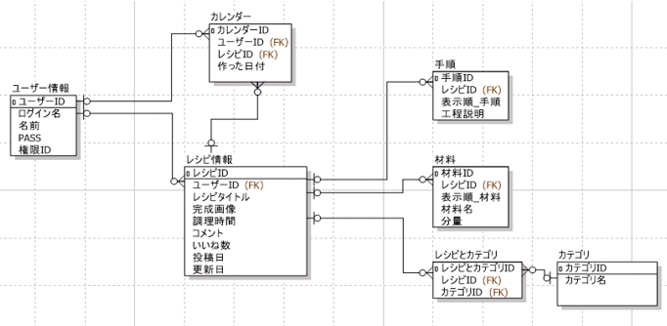
レシピ投稿 |  |  |  |  | 最終編集日 | 2021-06-18
 |  |  |  |  | 最終編集者 | 前川

 | 概要
 |  | レシピの投稿
 | 画面
 |  | ユーザートップ、検索結果、ユーザー、管理者、マイページ
 |  | ※ユーザーまたは管理者がログインした後のヘッダー
 | 使用テーブル
 |  | recipe、recipe_and_category、food、process、user_info、その他必要なテーブルは個人で判断
 | 使用カラム
 |  | recipe,food,process,recipe_and_categoryの全カラム(更新日を除く)、 user_infoのuser_id,user_name
 |  | その他必要なカラムは個人で判断
 | 画面遷移
 |  | レシピ投稿→ユーザートップ
 | 処理内容
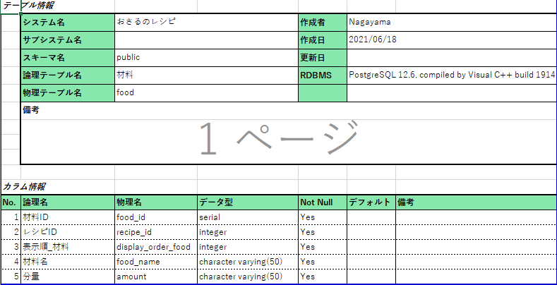
 |  | レシピを投稿するボタン押下時
 |  |  | ログイン後のヘッダー(会員、管理者用)に表示されるレシピを投稿するボタンを押すと、レシピ投稿ページへ遷移する
 |  |  | レシピのタイトル、画像、材料・数量、調理時間、作り方、
 |  |  | コメント(任意)、カテゴリ情報(任意)を入力したのち、レシピ投稿ボタンで投稿完了
 |  |  | ユーザートップへ遷移する

 |  | レシピ情報入力
 |  |  | ・入力チェック
 |  |  |  | レシピのタイトル：NOT NULLとNOT 空文字 メッセージ：タイトルを入力してください
 |  |  |  | 材料・数量：NOT NULLとNOT 空文字 メッセージ：材料・数量を入力してください
 |  |  |  | 完成画像：NOT NULL メッセージ：画像を挿入してください
 |  |  |  | 調理時間：NOT NULLとNOT 空文字 メッセージ：調理時間を入力してください
 |  |  |  | 調理時間：数値以外の値 メッセージ：数値を入力してください
 |  |  |  | 作り方：NOT NULLとNOT 空文字 メッセージ：作り方を入力してください
 |  |  | ・文字数チェック
 |  |  |  | レシピのタイトル：50文字以上 メッセージ：50文字以内で記入してください
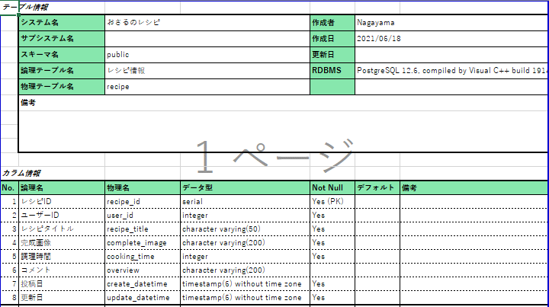
 |  |  |  | 材料・数量：50文字以上 メッセージ：50文字以内で記入してください
 |  |  |  | 作り方：50文字以上 メッセージ：50文字以内で記入してください
 |  |  |  | コメント：50文字以上 メッセージ：50文字以内で記入してください

 |  |  |  | ※エラーメッセージはバリデーションを使用すること
 |  |  |  | ユーザートップ画面へ遷移する

 |  | レシピ情報保存
 |  |  |  | formから、レシピのタイトル、画像、材料・数量、調理時間、作り方、コメント、カテゴリ情報を取得し、DBへ保存する。
 |  |  |  | 未入力がある場合は、エラーメッセージを表示し、元の画面へ
 |  |  |  | コメントとカテゴリ以外の情報を入力後、レシピ投稿ボタンを押すとDBを登録

